CROQUIS
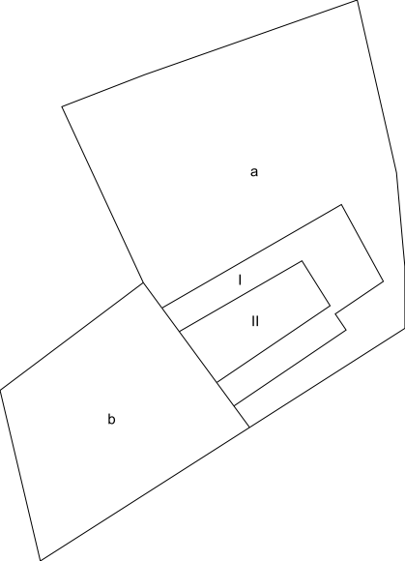
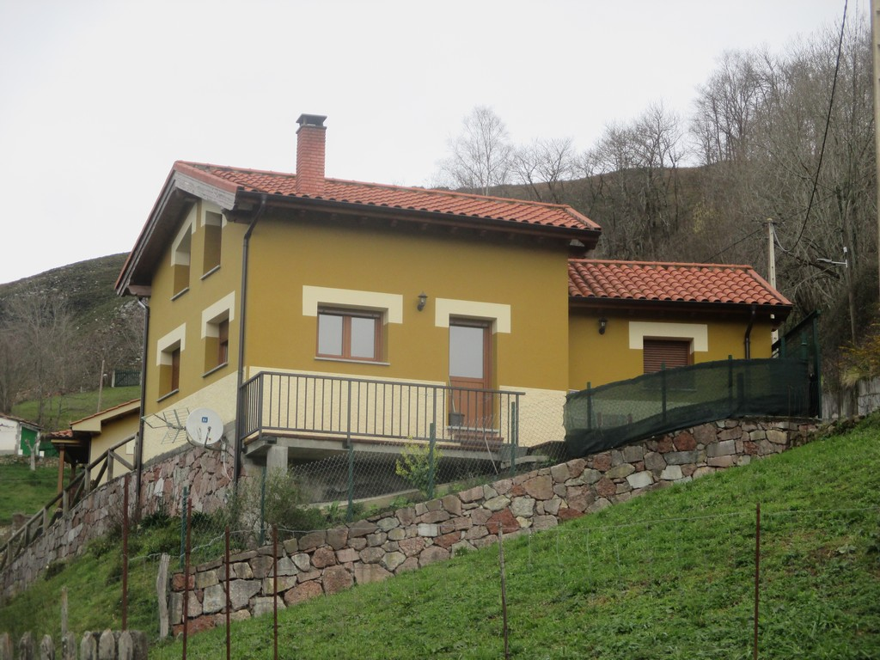
 | MINISTERIO DE HACIENDA Y FUNCIÓN PÚBLICA |  | SECRETARÍA DE ESTADO DE HACIENDA DIRECCIÓN GENERAL DEL CATASTRO

FICHA RESUMEN
GERENCIA-MUNICIPIO: 33008 CABRALES |  | Nº EXPEDIENTE: 217442.33/24

REFERENCIA CATASTRAL: 33008A00100015 |  | DIRECCIÓN: AL ARANGAS
CROQUIS - FOTOGRAFÍA

